Processing
 |  |  |  | Processing instructions |  |  |  | Create Date | 31/8/2020 | Author | HongTT | Edit
 |  |  |  |  |  |  |  | Review Date |  | Reviser |  | 1
Project Name |  |  |  |  | QLNV |  |  | Sub project name
Funtion Name |  |  |  |  | Change Password | Funtion id | V003
1．Process diagram

 | Data flow
 | Tài liệu tham khảo
 | Update
 | Tranfer
Main Screen
Change Password Screen
Xử lý xác thực User
DB table User
 | Process
 | Module
 | Other modules

 | Data
 | Table
 | View
 | File

 | Process flow
 | Flow
 | other window

 | Tên viết tắt
 | Table |  | T
 | View |  | V
 | File |  | F

 | 画面

2．Outline of processing

 | 1. Thực hiện check input
 |  | Chi tiết tham khảo sheet [Logic-Action]
 | 2. Trường hợp check input thành công, gọi ra xử lý xác thực User
 |  | 2.1 Nếu xác thực User thành công, chuyển sang màn hình Login
 |  | 2.2 Nếu xác thực User thất bại, hiển thị message lỗi và trở lại màn hình Change Password và clear data

3．Other

Layout
 |  | Processing instructions |  |  |  |  |  |  |  |  |  |  |  | Create Date |  | 31/8/2020 |  |  |  |  |  |  | Author | HongTT
 |  |  |  |  |  |  |  |  |  |  |  |  |  | Review Date |  |  |  |  |  |  |  |  | Reviser
Project Name |  |  |  | QLNV |  |  |  |  |  |  |  |  |  | Sub project name
Funtion id |  |  |  | V003 |  |  |  | Screen Name |  | Change Password |  |  |  |  |  |  |  |  |  | Class Name
1．Screen layout

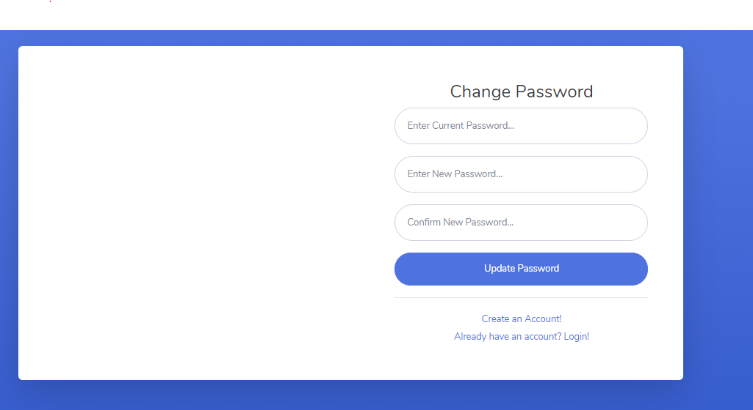



2．Screen overview

 | Từ màn hình Main, click vào icon account --> click vào item change password --> chuyển qua màn hình change password
 | Xác thực user và di chuyển đến màn hình Login

3．Input/output item specifications

No | Item Name |  | Display name |  | Physical name | Output form | Table Name |  | Field name |  |  |  | Initial display |  | I/O |  | Length |  | attribute |  |  |  |  | Remarks
 |  |  |  |  |  |  |  |  |  |  |  |  |  |  |  |  |  |  | Type |  | Required | Other
1 | Current password |  |  |  |  |  | User |  | password |  |  |  | - |  | I |  | 50 |  | VARCHAR |  | ○
1 | New password |  |  |  |  |  | User |  | password |  |  |  | - |  | I |  | 50 |  | VARCHAR |  | ○
2 | Confirm password |  |  |  |  |  | User |  | password |  |  |  | - |  | I |  | 50 |  | VARCHAR |  | ○

4．Event specifications

No | event name |  | Event item name |  | Display condition | Handler class name | Handler name |  |  |  | input check | Check specifications |  |  |  |  |  | Processing content |  |  |  |  |  |  | Remark

1 | Change Password |  | Change Password |  | Khi click button Update Password |  |  |  |  |  | ○ |  |  |  |  |  |  | Thực hiện check input, xác thực user và trả về kết quả xác thực
2
3
4
5

Event
 |  | Processing instructions |  |  |  |  | Create Date |  | 31/8/2020 | Author | HongTT
 |  |  |  |  |  |  | Review Date |  |  | Reviser
Project Name |  |  | QLNV |  | sub system name
Funtion id |  |  | V003 |  | Screen/batch name |  |  | Change Password

 | Event name |  |  | Login |  | Argument |  |  | Argument data type |  | Parameter name
 | Event description |  |  | Sự kiện phát sinh khi click button Update Password trên màn hình |  |  |  |  | string |  | email
 |  |  |  |  |  |  |  |  | string |  | password

 |  |  |  |  |  | Return value |  |  | 200: Xác thực thành công Khác 200: Xác thực không thành công 999: Lỗi hệ thống
 | Event Processing details |  |  | 1. Check input - Nếu textbox Current Password là BLANK thì hiển thị message MSG_005 - Nếu textbox New Password là BLANK thì hiển thị message MSG_006 - Nếu textbox Confirm Password là BLANK thì hiển thị message MSG_007 - Nếu New Password không đúng validate thì hiển thị message MSG_010 - Nếu Confirm Password không đúng validate thì hiển thị message MSG_010 2. Thực hiện xác thực khi đã pass bước 1 2.1 Tìm kiếm trong bảng User theo key là tham số truyền vào là user_id hiện tại 2.2 So sánh password trong record tìm được và textbox Current password 2.2.1 Nếu khác nhau thì hiển thị message MSG_008 2.2.2 Nếu giống nhau thực hiện check bước 3 3. Thực hiện khi pass qua bước 1 và 2 3.1 : Nếu New Password và Confirm Password không giống nhau thì hiển thị message MSG_009 3.2 : Khi Curent Password, New Password và Confirm password đúng thì thực hiện update new password với user_id tương ứng vào bảng user và set giá trị trả về status 200 4. Xử lý kết quả trả về ở client 4.1 Trường hợp kết quả xác thực là 200 - Chuyển hướng tới màn hình login 4.2 Trường hợp tồn tại status khác 200 - Hiển thị mesage do api trả về

ボタン／リンク／イベント名

